Sheet1
OBRAZOVANJE

Studentska procjena trenutne financijske teškoće / Students assessment of current finanial difficulties (po financiranju- roditelji, sam, država)

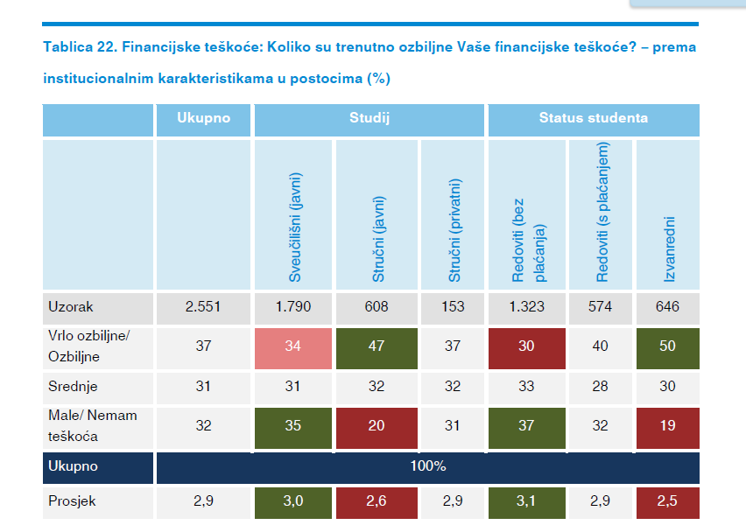

Šćukanec, N., Sinković, M., Bilić, R., Doolan, K. i Cvitan, M. (2015). Socijalni i ekonomski uvjeti
studentskog života u Hrvatskoj: nacionalno izvješće istraživanja EUROSTUDENT V za
Hrvatsku za 2014. Zagreb: Ministarstvo znanosti, obrazovanja i sporta

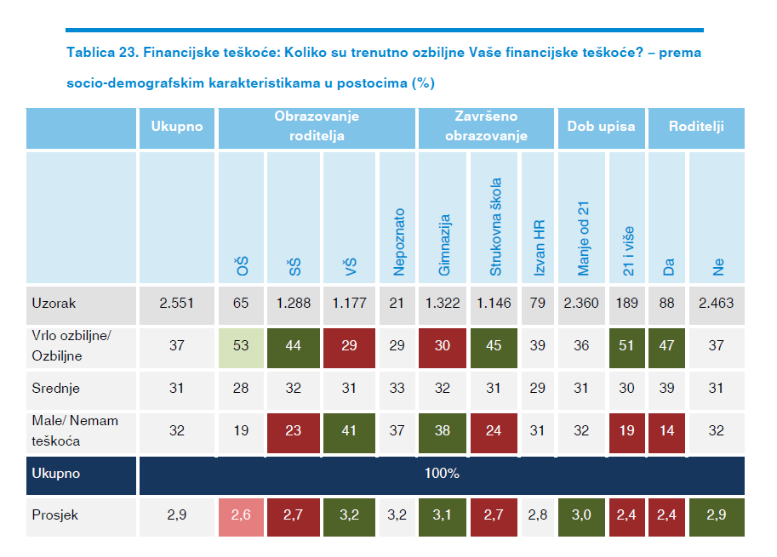

Šćukanec, N., Sinković, M., Bilić, R., Doolan, K. i Cvitan, M. (2015). Socijalni i ekonomski uvjeti
studentskog života u Hrvatskoj: nacionalno izvješće istraživanja EUROSTUDENT V za
Hrvatsku za 2014. Zagreb: Ministarstvo znanosti, obrazovanja i sporta

